スクリーニング
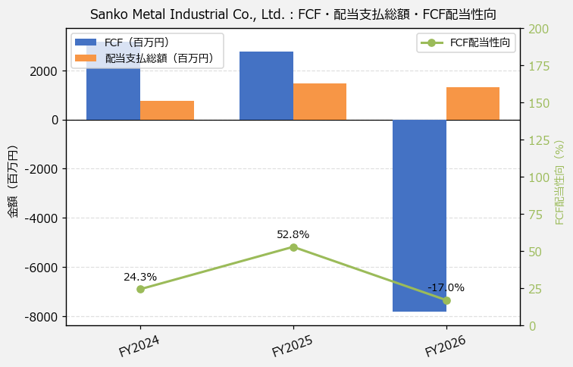
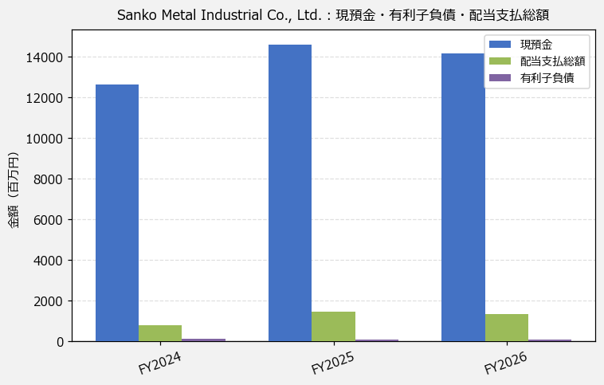
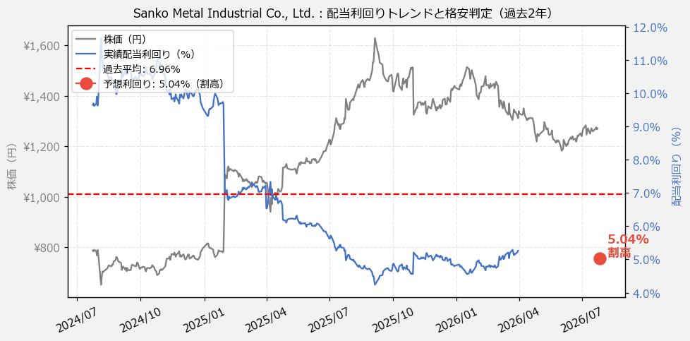
Sanko Metal Industrial Co., Ltd.（1972） 財務スクリーニング 2026/07/26

現在株価（円） | ¥1,271
予想DPS（円） | ¥64
予想配当利回り | 5.04%

指標 | FY2024 | FY2025 | FY2026 | CAGR（3年）
EPS（円） | 134.51 | 152.56 | 137.21 | +1.0%
DPS実績（円） | 40.00 | 76.00 | 69.00 | +31.3%
FCF（百万円） | 3,172.0 | 2,775.0 | -7,824.0 | —
有利子負債（百万） | 104.0 | 85.0 | 68.0 | -19.1%

【短信入力】
現預金（百万円） | 12,615.0 | 14,603.0 | 14,158.0
配当支払総額（百万円） | 771.0 | 1,465.0 | 1,330.0

